Datos personales
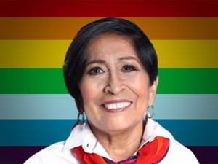

Nombres: | Bertha Patricia
Apellidos: | Sánchez Gallegos
Facebook:
Twitter:
Descripción:

